关系图
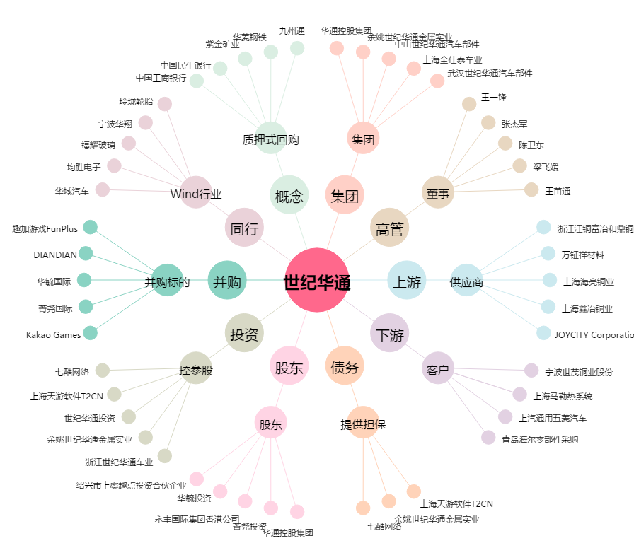
世纪华通[002602.SZ] - 关系概览图

